汇总
智恒价格情况汇总
零件 | 智恒报价 | 现长春采购价 | 备注
扶手总成 | 53 | 63.9 | 扶手状态全部更新
底支架 | 37.01 | 39.9832 | 长生：喷涂、外部点焊 智恒：电泳、内部满焊 比长生少四个焊接螺母
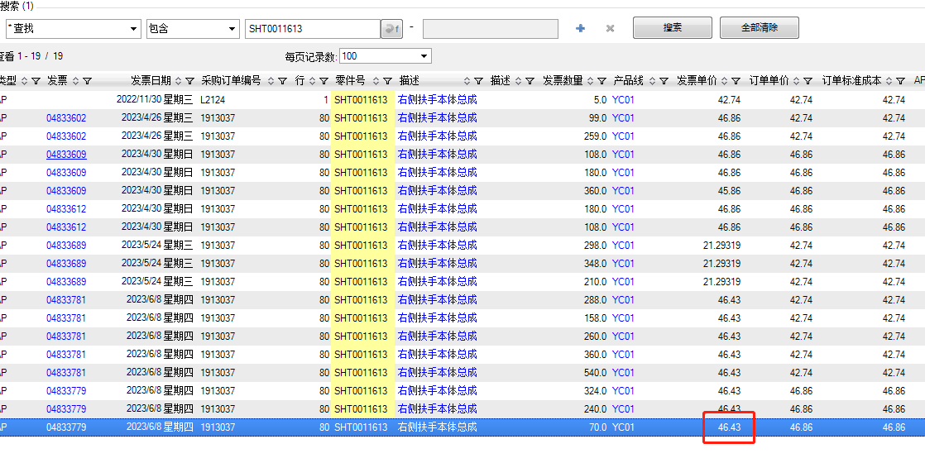
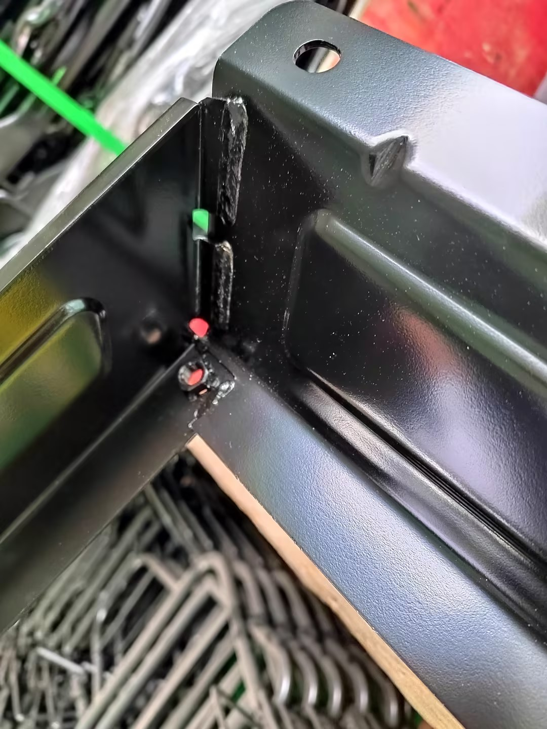
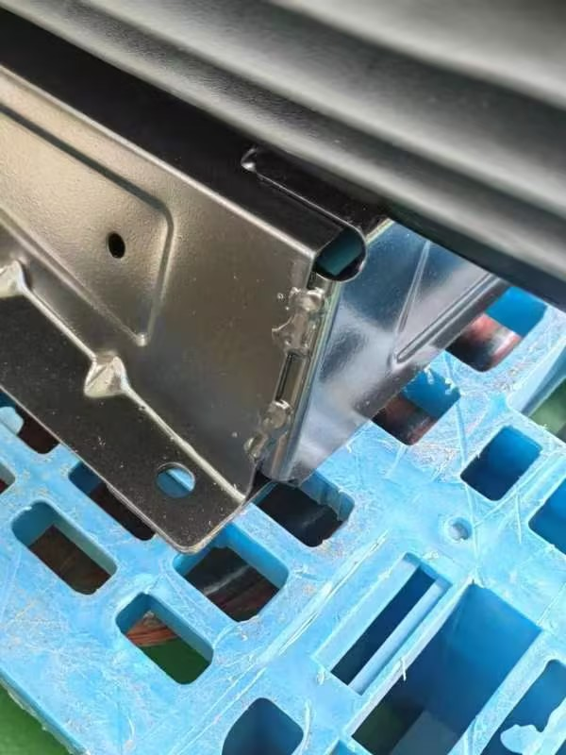

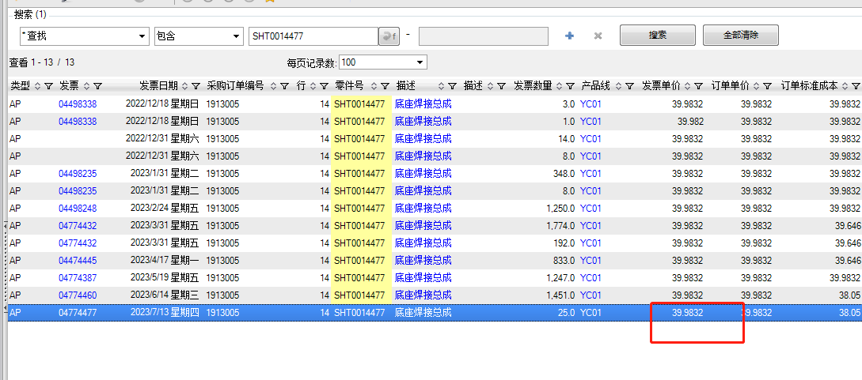

明细
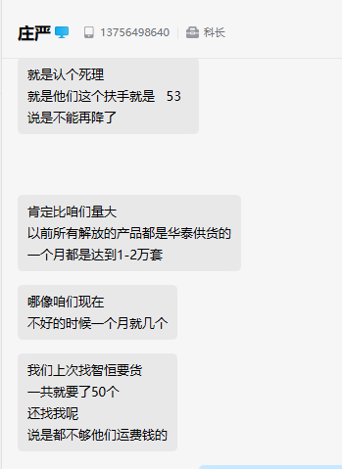
智恒扶手、底支架、靠背骨架价格及重量明细
序号 | 零件号 | 名称 | 零件描述 | 单位 | 图示 | 毛重（G) | 净重（G) | 报价 | 数量 | 金额
1 | SHT0016022 | 扶手本体 |  | EA |  | 895 | 803.8 | 39.93 | 1 | 39.93
2 | SHT0016024 | 限位螺栓 | M10*15 | EA |  |  | 19.6 | 0.6 | 1 | 0.6
3 | SHT0016026 | 限位螺栓垫片 | M10*4 | EA |  |  | 3 | 0.15 | 1 | 0.15
4 | SHT0016023 | 扶手遮挡塑料件（盖板+齿轮） |  | EA |  | 32 | 31.8 | 3 | 1 | 3
5 | SHT0016025 | 塑料件安装螺钉 | M4*8 | EA |  |  | 2.8 | 0.2 | 3 | 0.6
6 | SHT0016020 | 2.0扶手支架 |  | EA |  | 672 | 654.2 | 8.72 | 1 | 8.72
 |  | 合计 |  |  |  |  |  |  |  | 53
7 | SHT0015962 | 底座焊接总成 |  | EA |  | 2225 |  | 37.01 | 1 | 37.01

